销售部门
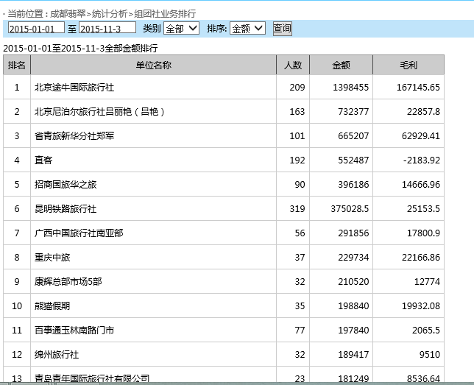
线路管理 | 成都线路 | 里面可以上传我们的旅游线路N条
订单管理 | 包团订单
 | 散客订单
 | 按名按月汇总
统计分析 | 毛利润表
 | 销售员统计
 | 组团社业务统计

报团订单里面的内容

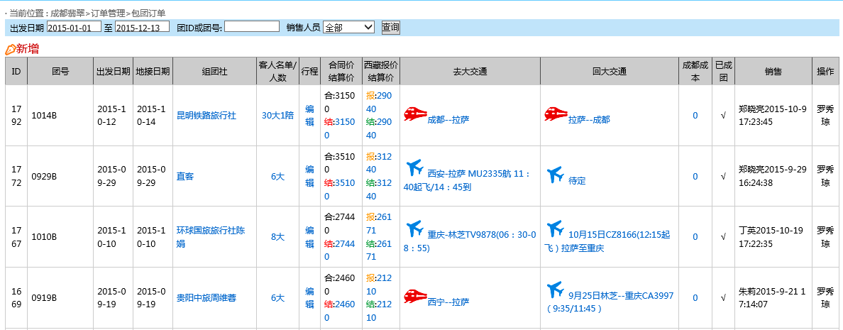

散客订单内容

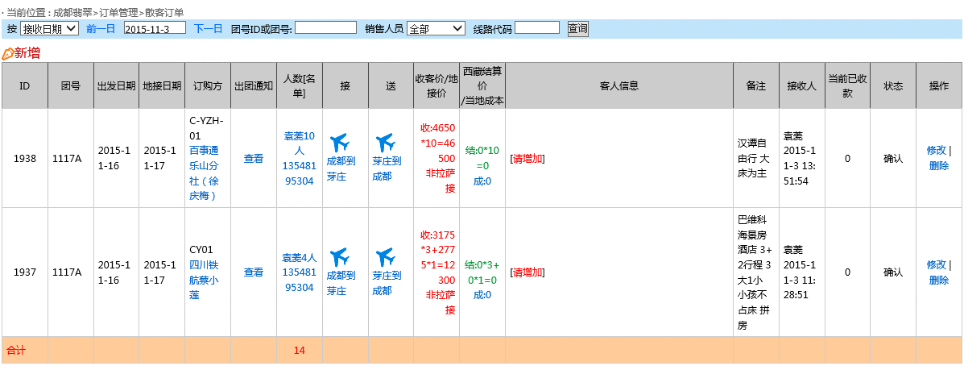

按名字按月份汇总
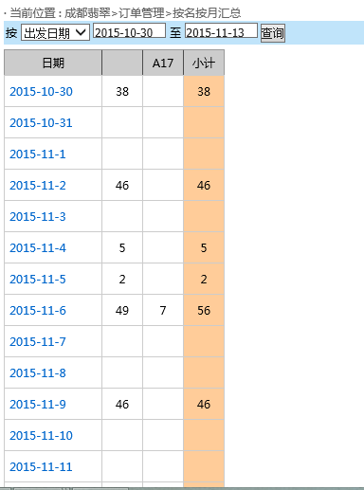

成都线路内容
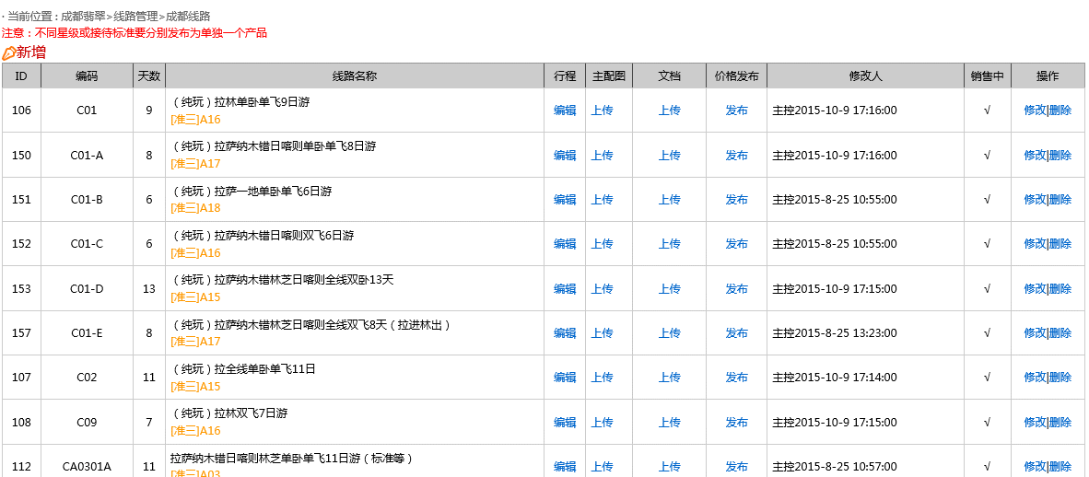

净利润表
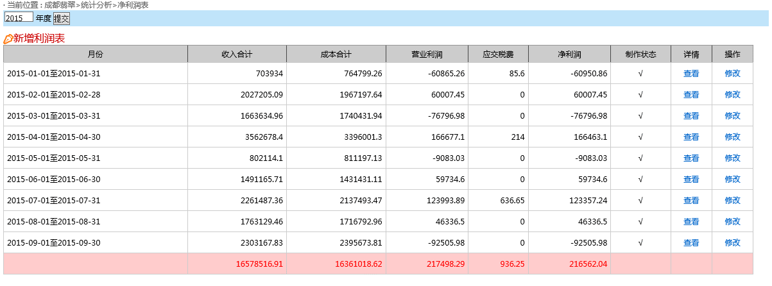

销售人员统计
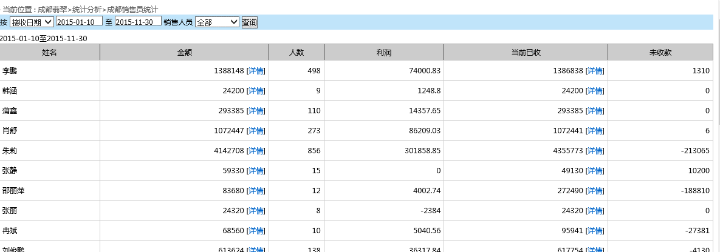

组团社业务

票务部门
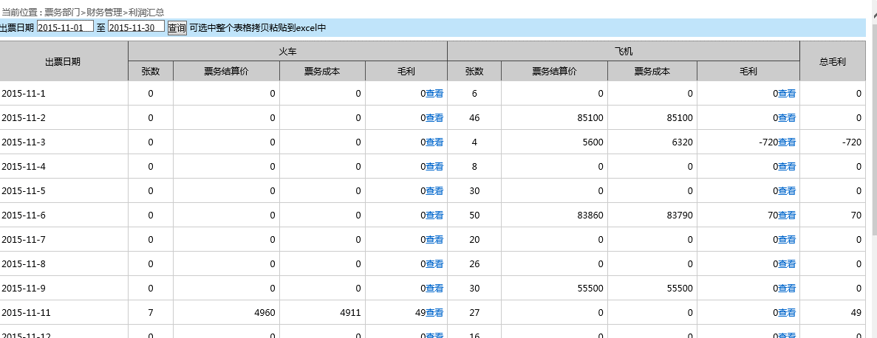
票务部门

行程设置 | 去程信息
 | 回程信息
票务订单 | 火车票订单
 | 机票订单
财务管理 | 利润汇总

去程信息
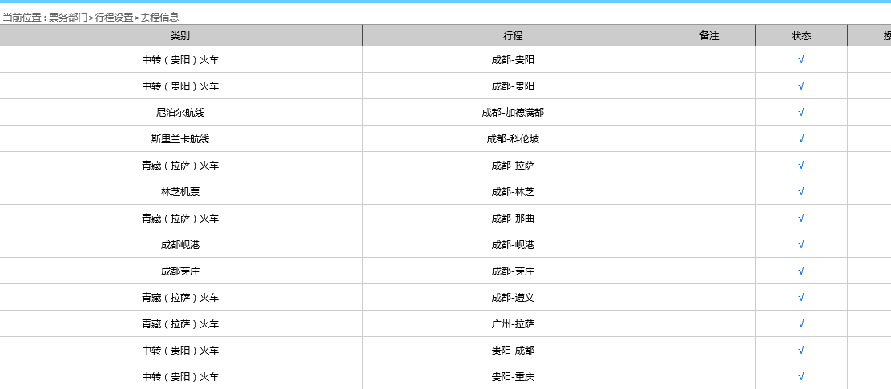

回程信息
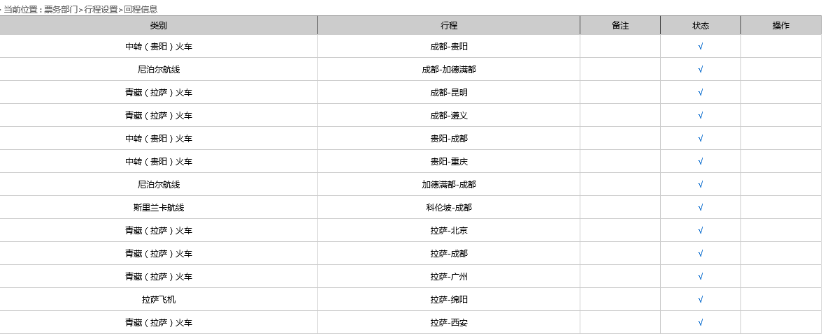

火车票订单内容
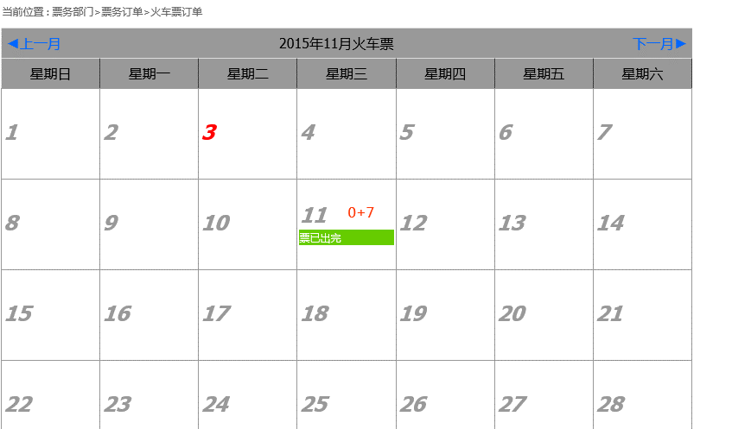

机票订单
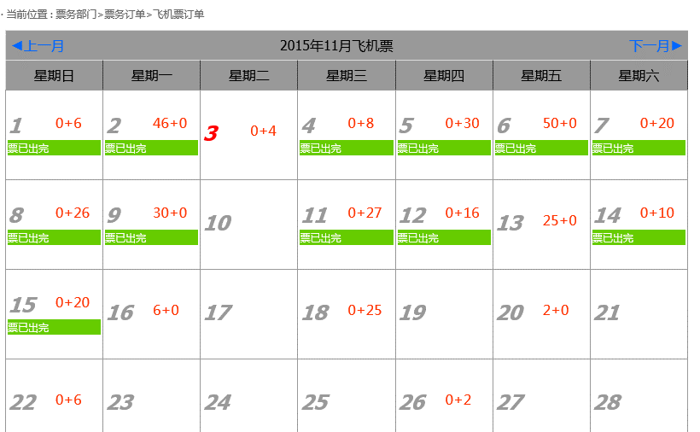

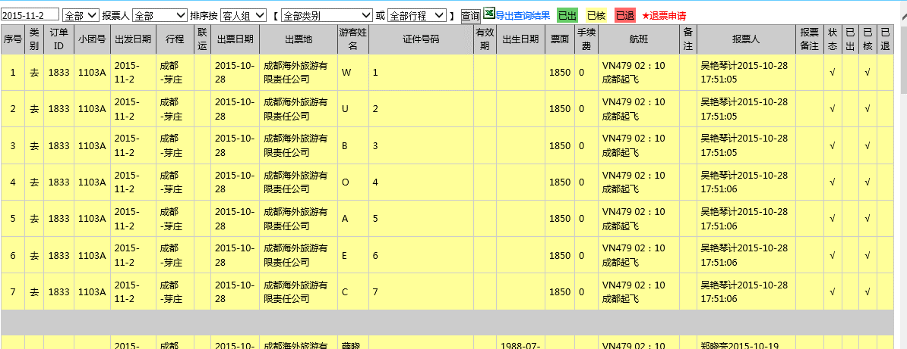

利润汇总

